Señal de Rastreo
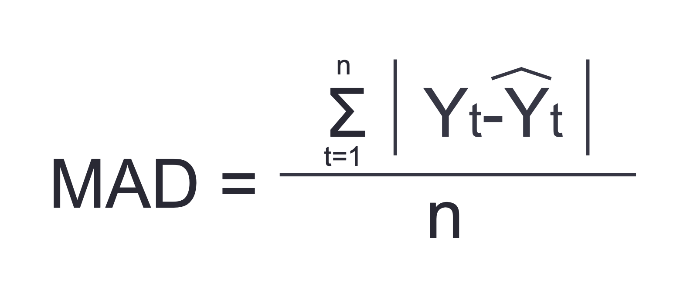
Mes | Pronóstico | Demanda Real | Desviación | RSFE | Desviación absoluta | Σ | MAD | TS
1 | 1000 | 950
2 | 1000 | 1070
3 | 1000 | 1100
4 | 1000 | 960
5 | 1000 | 1090
6 | 1000 | 1050

Promedio Móviles
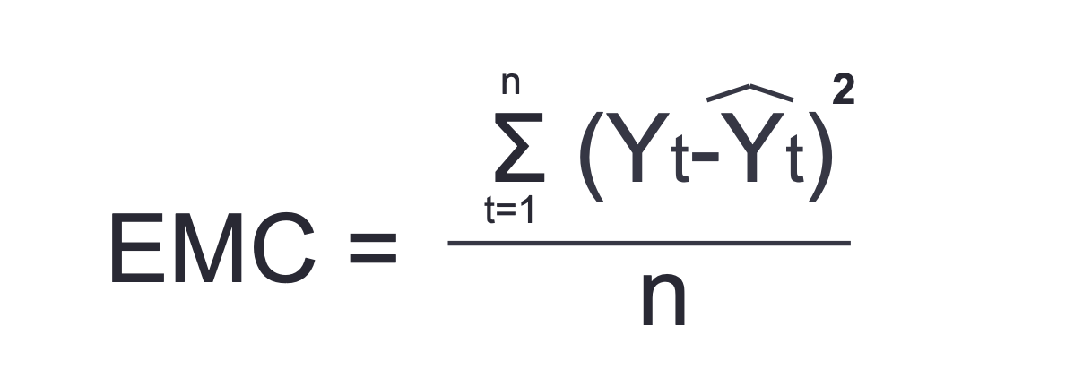
 |  |  | PRONÓSTICO | ERROR |  |  |  | PRONÓSTICO | ERROR
 |  |  | PROMEDIO MOVIL | MEDIO |  |  |  | PROMEDIO MOVIL | MEDIO
Mes | t | Tasa % | n = 3 | CUADRATICO | Mes | t | Tasa % | n = 4 | CUADRATICO
Enero | 1 |  |  |  | Enero
Febrero | 2 |  |  |  | Febrero
Marzo | 3 |  |  |  | Marzo
Abril | 4 |  |  |  | Abril
Mayo | 5 |  |  |  | Mayo
Junio | 6 |  |  |  | Junio
Julio | 7 |  |  |  | Julio
Agosto | 8 |  |  |  | Agosto
Setiembre | 9 |  |  |  | Setiembre
Octubre | 10 |  |  |  | Octubre
Noviembre | 11 |  |  |  | Noviembre
Diciembre | 12 |  |  |  | Diciembre
Enero

 |  |  | Error cuadrático |  |  |  |  | Error cuadrático

Promedio Simple |  | #DIV/0!

Móvil Doble
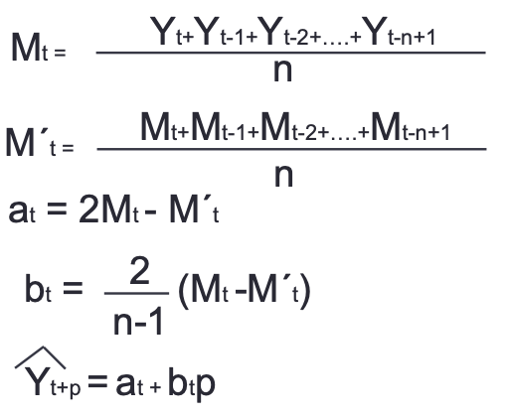
 |  |  | PRONÓSTICO | PROMEDIO | n=3
 |  | Ventas | PROMEDIO MOVIL | DOBLE MOVIL |  |  | Pronóstico | ERROR
 |  |  |  |  | Valor de a | Valor de b | a+(b*p) | MEDIO
Mes | t | Tasa % | Mt | Mt´ | (2Mt-Mt´) | (2/n-1)*(Mt-Mt´) | (p=1) | CUADRATICO
Enero | 1
Febrero | 2
Marzo | 3
Abril | 4
Mayo | 5
Junio | 6
Julio | 7
Agosto | 8
Setiembre | 9
Octubre | 10
Noviembre | 11
Diciembre | 12
Enero
Febrero
Marzo
 |  |  |  |  |  | Error medio cuadradro

Holt
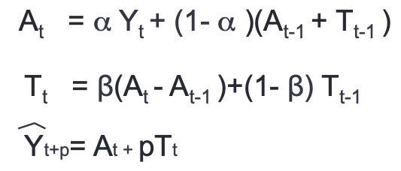
Holt |  |  | Alfa | Beta
 |  |  | 0.40 | 0.10
 | t | Ventas
 |  | Yt | At | Tt | ^Y | EMC

Enero 2008 | 1
Febrero 2008 | 2
Marzo 2008 | 3
Abril 2008 | 4
Mayo 2008 | 5
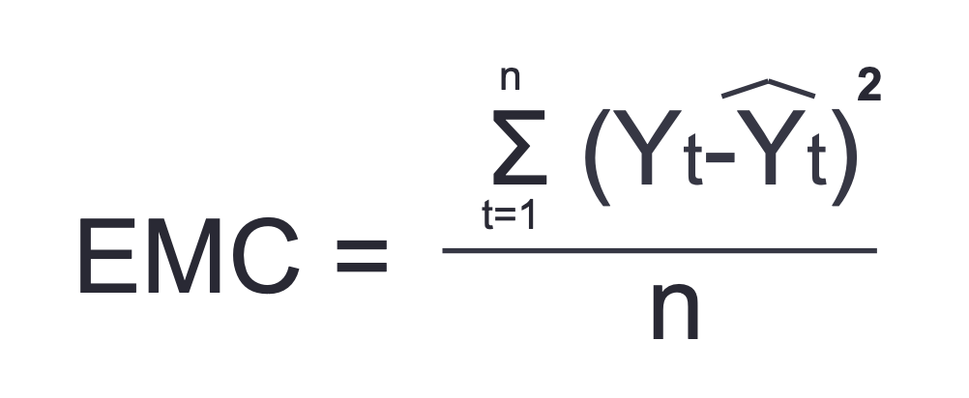
Junio 2008 | 6
Julio 2008 | 7
Agosto 2008 | 8
Setiembre 2008 | 9
Octubre 2008 | 10
Noviembre 2008 | 11
Diciembre 2008 | 12
Enero 2009 | 13
Febrero 2009 | 14
Marzo 2009 | 15
Abril 2009 | 16
Mayo 2009 | 17
Junio 2009 | 18
Julio 2009 | 19
Agosto 2009 | 20
Setiembre 2009 | 21
Octubre 2009 | 22
Noviembre 2009 | 23
Diciembre 2009 | 24
Enero 2010 | 25
Febrero 2010 | 26
Marzo 2010 | 27
Abril 2010 | 28
Mayo 2010 | 29
Junio 2010 | 30
Julio 2010 | 31
Agosto 2010 | 32
Setiembre 2010 | 33
Octubre 2010 | 34
Noviembre 2010 | 35
Diciembre 2010 | 36
Enero 2011 | 37
Febrero 2011 | 38
Marzo 2011 | 39

 |  |  |  |  | EMC

Winters
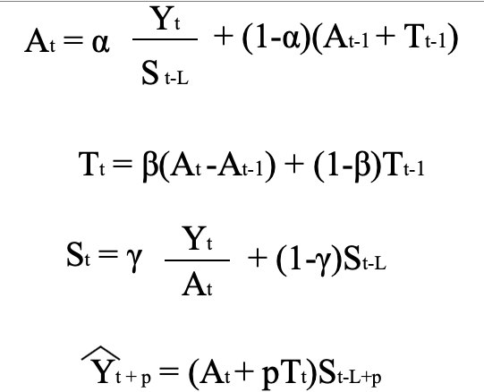
WINTER |  |  | Alfa | Beta | Gama |  |  |  |  |  |  | Ventas | Semestres
L | 2 |  | 0.40 | 0.10 | 0.30 |  |  | Alfa | Beta | Gama |  | L | 2
 |  |  |  |  |  |  |  | 0.40 | 0.10 | 0.30
 | t | Ventas |  |  |  |  |  | Año | Semestre | t | Ventas
 |  | Yt | At | Tt | St | ^Y | EMC |  |  |  | Yt | At | Tt | St | ^Y

 |  |  |  |  |  |  |  |  |  | 0 |  |  |  | 1.00
Enero 2008 | 1 | 1000 |  |  |  |  |  | 2008 | 1 | 1
Febrero 2008 | 2 | 1066 |  |  |  |  |  |  | 2 | 2
Marzo 2008 | 3 | 1030 |  |  |  |  |  | 2009 | 1 | 3
Abril 2008 | 4 | 1067 |  |  |  |  |  |  | 2 | 4
Mayo 2008 | 5 | 1011 |  |  |  |  |  | 2010 | 1 | 5
Junio 2008 | 6 | 1052 |  |  |  |  |  |  | 2 | 6
Julio 2008 | 7 | 500 |  |  |  |  |  | 2011 | 1 | 7
Agosto 2008 | 8 | 566 |  |  |  |  |  |  | 2 | 8
Setiembre 2008 | 9 | 530 |  |  |  |  |  | 2012 | 1 | 9
Octubre 2008 | 10 | 567 |  |  |  |  |  |  | 2 | 10
Noviembre 2008 | 11 | 511 |  |  |  |  |  | 2013 | 1 | 11
Diciembre 2008 | 12 | 552 |  |  |  |  |  |  | 2 | 12
Enero 2009 | 13 | 1100
Febrero 2009 | 14 | 1166
Marzo 2009 | 15 | 1130
Abril 2009 | 16 | 1167
Mayo 2009 | 17 | 1111
Junio 2009 | 18 | 1152
Julio 2009 | 19 | 600
Agosto 2009 | 20 | 666
Setiembre 2009 | 21 | 630
Octubre 2009 | 22 | 667
Noviembre 2009 | 23 | 611
Diciembre 2009 | 24 | 652
Enero 2010 | 25 | 1200
Febrero 2010 | 26 | 1266
Marzo 2010 | 27 | 1230
Abril 2010 | 28 | 1267
Mayo 2010 | 29 | 1211
Junio 2010 | 30 | 1252
Julio 2010 | 31 | 700
Agosto 2010 | 32 | 766
Setiembre 2010 | 33 | 730
Octubre 2010 | 34 | 767
Noviembre 2010 | 35 | 711
Diciembre 2010 | 36 | 752

